番号1～2 エビデンス
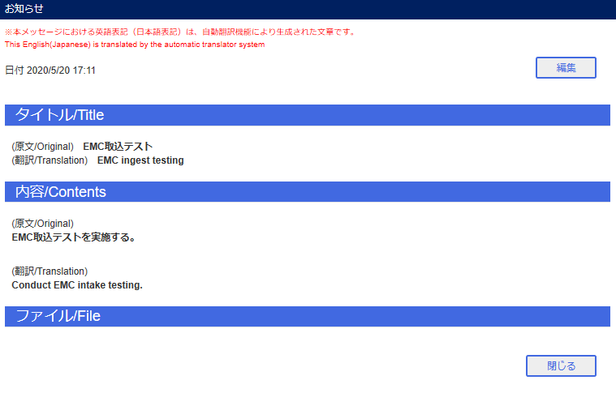
番号1～2
 | EMCメール送信

 | admin000 受信メール

 | admin100 受信メール

 | ポータル お知らせ表示確認

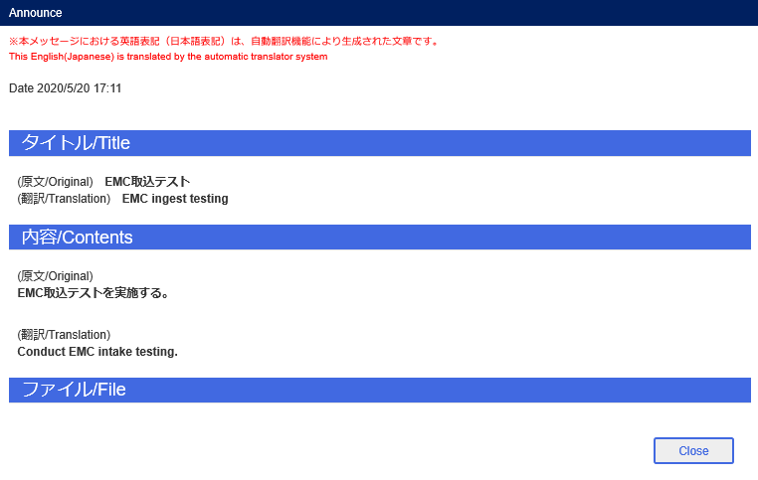



 | お知らせ管理 お知らせ表示確認

番号3～4 エビデンス
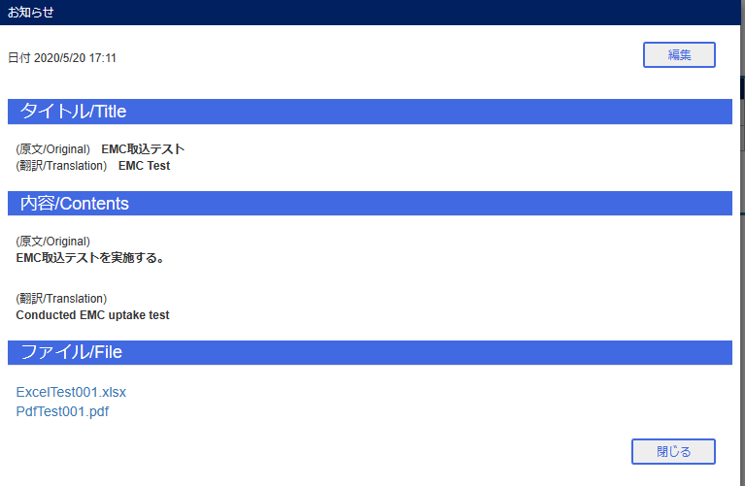
番号3～4
 | お知らせ編集
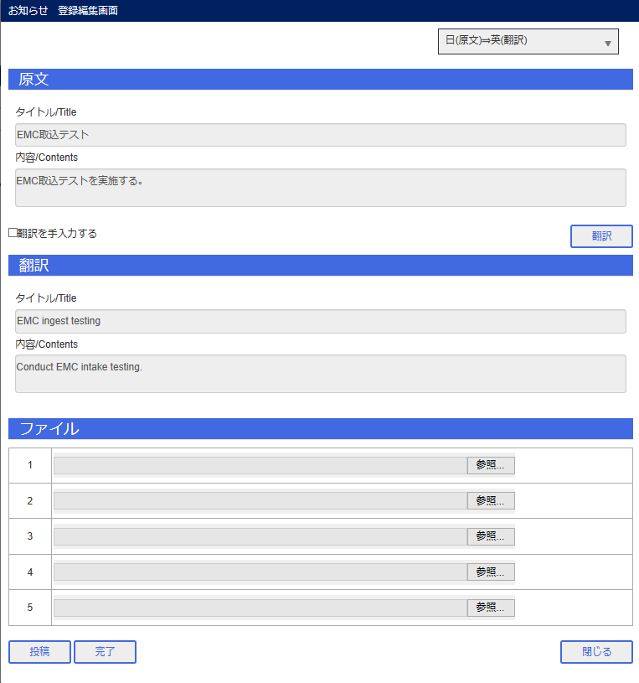

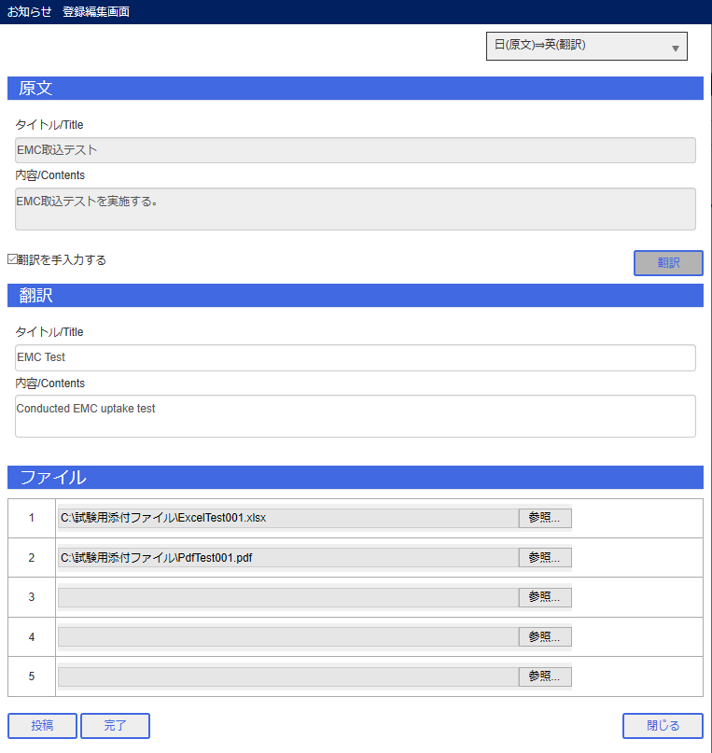

 | admin000 受信メール

 | admin100 受信メール

 | お知らせ表示
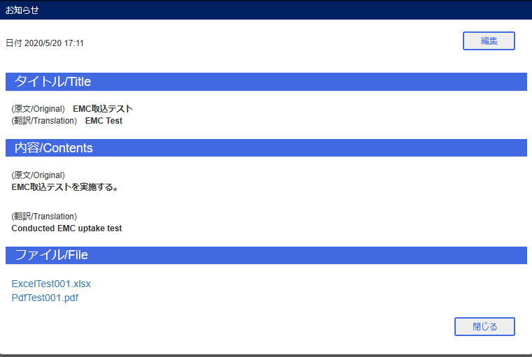

 | ポータル お知らせ表示確認

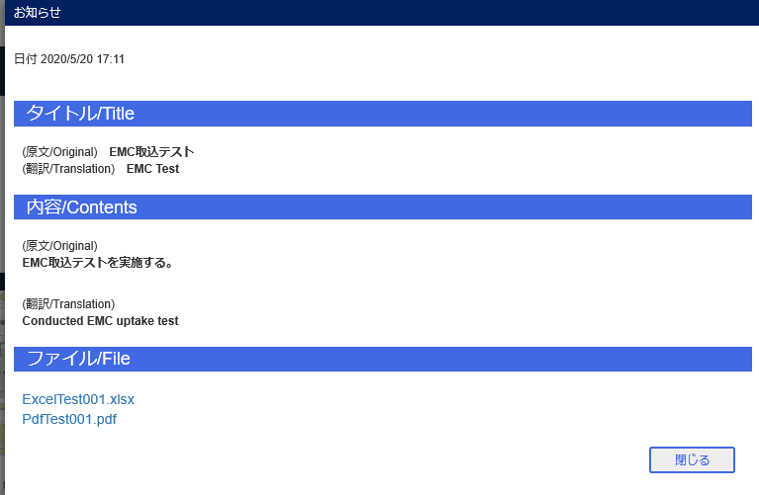

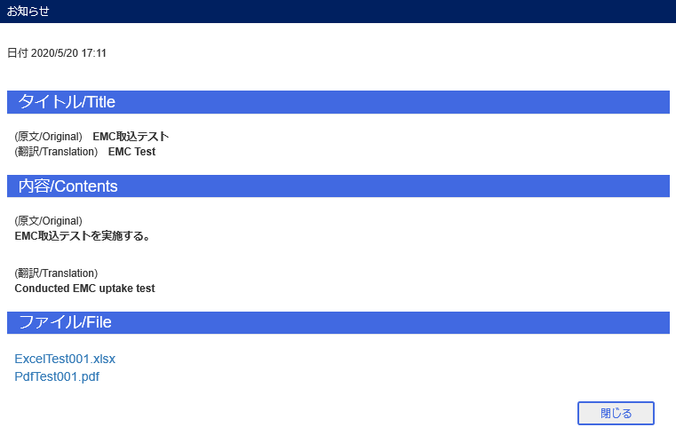

 | お知らせ管理 お知らせ表示確認

